use_guide
Step5: nhap thong tin ngay change va nguoi change

Step2: nhap ngay start, cac ngay con lai se tu dong thay doi theo
ex) 2012/10/1
Ngay hien tai
cost du dinh va cost that su (tu dong tinh toan)
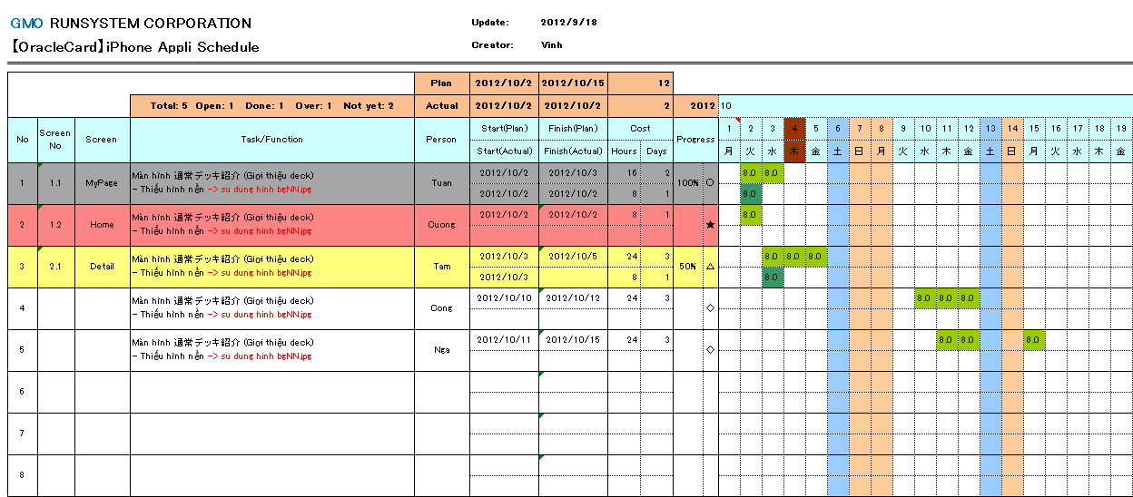
Step1: Thay doi ten project tuong ung

Step3: Nhap cac thong tin lien quan den task:
ScreenNo, Screen name, function name, PG name

Step4: nhap so gio du dinh vao o ben tren (nhap luc tao plan)

khi xoa hoac add them 1 task thi bat buoc phai copy 2 rows roi delete/ insert cung 1 luc
Step7: nhap so gio da thuc hien that vao o ben duoi (nhap sau khi ket thuc 1 ngay lam viec)

Step8: nhap so phan tram cong viec da hoan thanh (tu PG uoc luong va input)

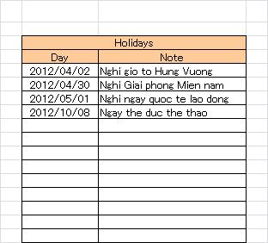

khi set ngay thi la 2012/10/08 thi tren sheet schedule mau cua cot tuong ung voi ngay do se change thanh mau giong ngay chu nhat

○ |  | cong viec da hoan thanh 100%

★ |  | cong viec da bi over deadline
Step6: nhap ngay nghi le trong nam vao sheet Setting

△ |  | Cong viec dang thuc hien (dung nhu plan)

◇ |  | cong viec chua start

Chu y: | Nhung cell khong duoc phep input (chuong trinh se bao loi khi co tinh change gia tri)
 | thi khong can phai input ma chuong trinh tu dong tinh toan va fill ket qua ra

